22
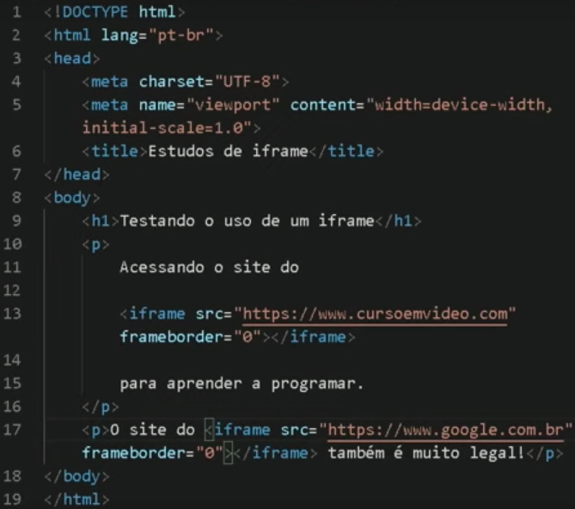
Aula 01: O iframe ainda pode ser usado?
 | iframe coloca uma janela com o site dentro dele.
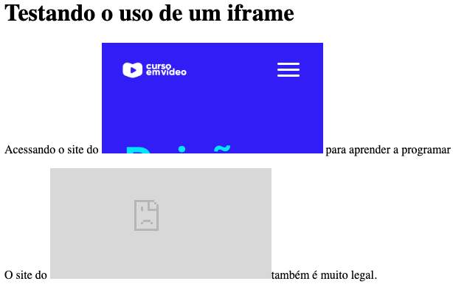

Aula 02: Configurando iframes
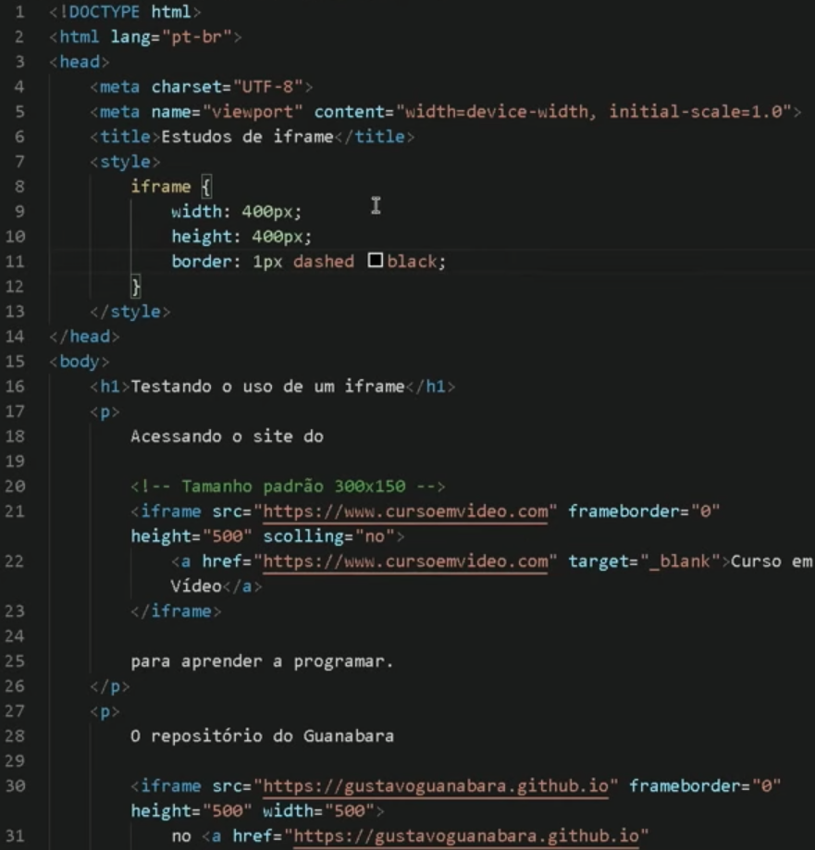
 |  | Configurar altura, largura e borda do iframe

 |  | Colocar um texto com link caso o iframe não funcione

 |  | Obs: as configurações no CSS se obrepõem as configurações inline.

Aula 03: Conteúdo local no iframe
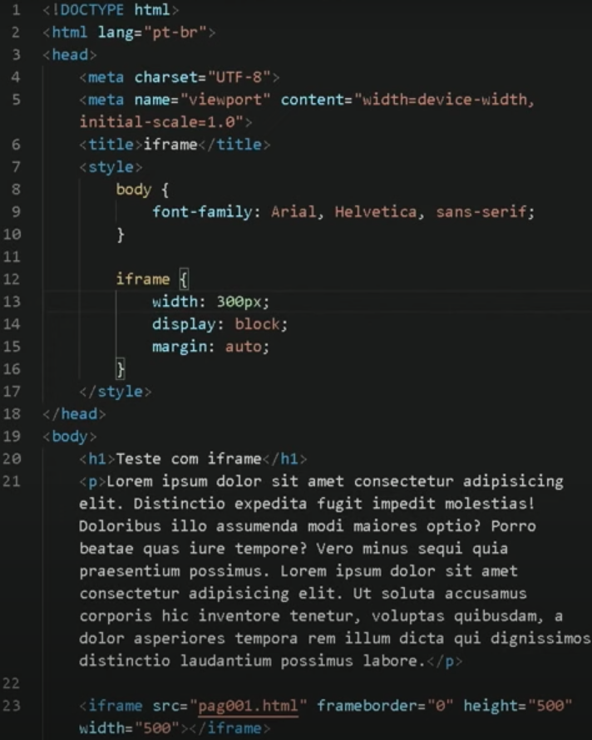
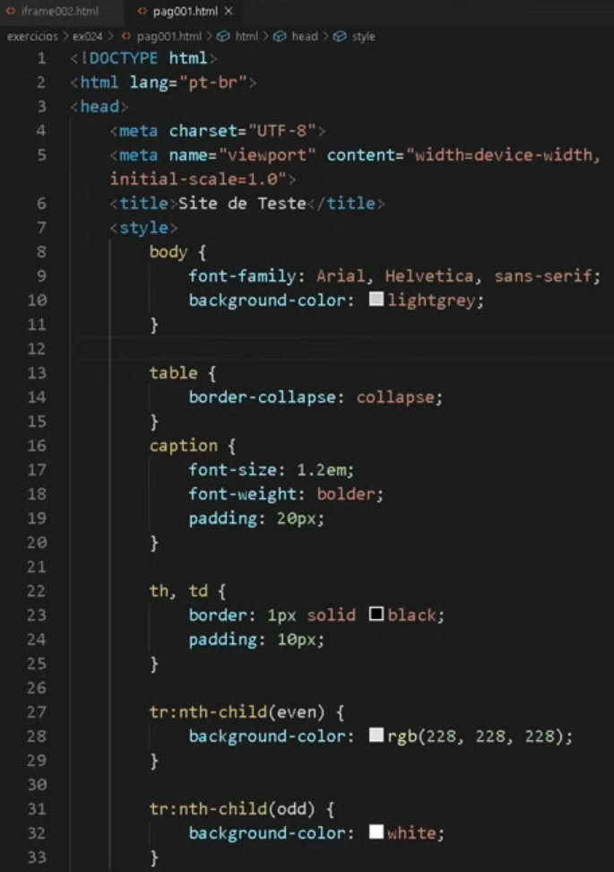
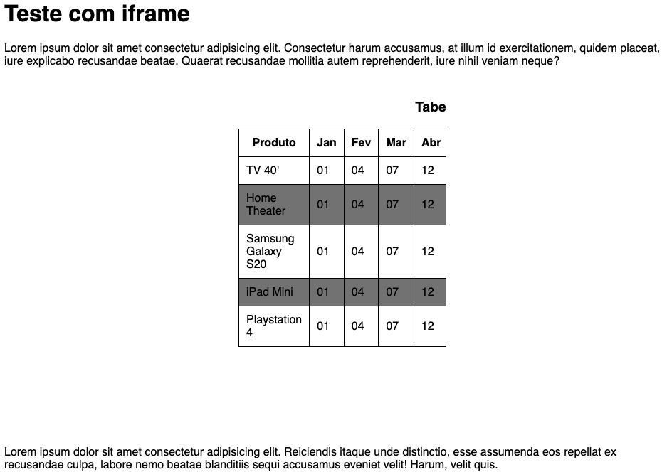

Aula 04: Navegação no iframe

